关系图
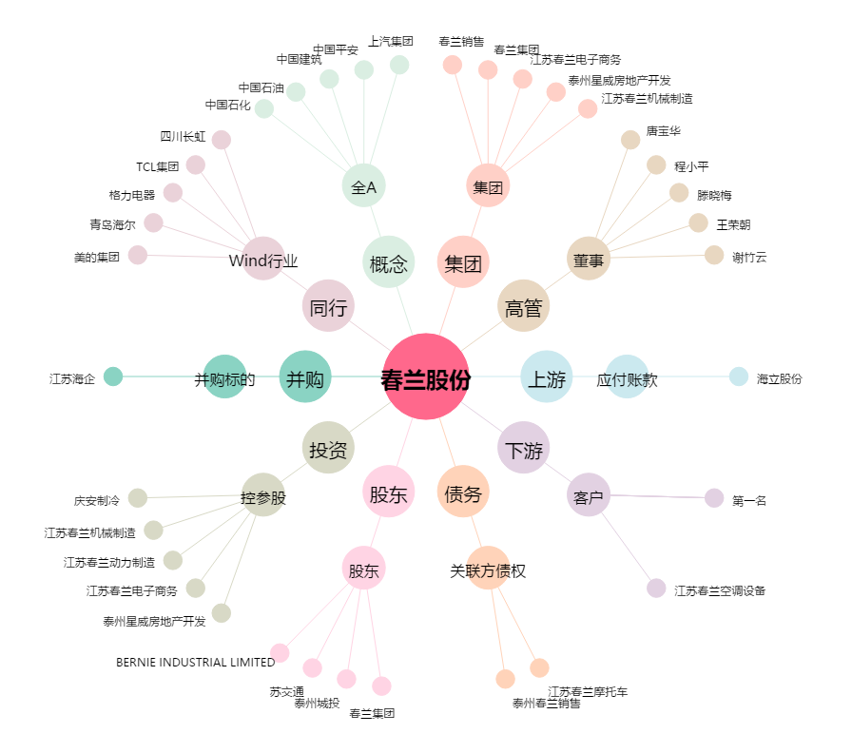
春兰股份[600854.SH] - 关系概览图

